Sheet1_내부인터페이스핀_LED동작
* 충전기 2색 인디케이터 LED 동작 사양

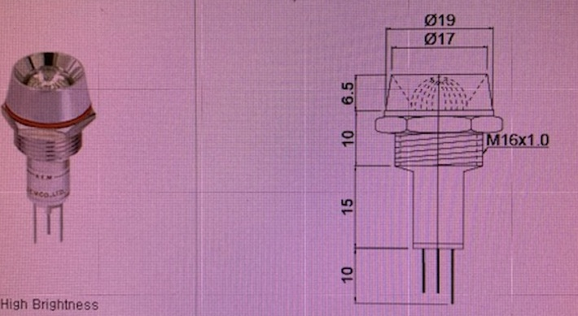
* LED동작

#1 : RED , 5V On
#2 : Green , 5V On
#3 : GND
동작 | Red | Green | Yellow | OFF
#1 | 5V | 0V | 5V | 0V
#2 | 0V | 5V | 5V | 0V

* "C" 모델 구현 사양 (BOT580)
분류 |  |  | 상태 |  | Color | Blink
동작 모드 충전/동작 상태 |  |  | 충전 대기 |  | Green | 없음
 |  |  | 충전 중 |  | Yellow | 없음
 |  |  | Rx |  | Green | 없음
 |  |  | Tx |  | Yellow | => Yellow Blink(5회 0.5초 간격) -> 상태복귀
 |  |  | 점검 필요 |  | Red | 3초간격 (통신상태), 2초간격(배터리 상태), 1초간격(보드 )
설치 모드 신호 테스트 (Master/AS툴과 Slave) 사이 통신) |  |  | 신호세기 좋음 |  | Green | 1초 간격
 |  |  | 신호세기 보통 |  | Yellow | 1초 간격
 |  |  | 신호세기 나쁨 |  | Red | 1초 간격
 |  |  | 통신불능 |  | Red | 3초 간격
 |  |  | 점검 필요 |  | Red | 3초간격 (통신상태), 2초간격(배터리 상태), 1초간격(보드 )
설치 모드 ID Check |  |  | ID일치 |  | Green | 1초 간격 | ==> 추후 구현
 |  |  | ID불일치 |  | Yellow | 1초 간격
 |  |  | ID없음 |  | Red | 1초 간격

 |  |  | 점검 필요(에러) |  | Red | 3초간격 (통신상태), 2초간격(배터리 상태), 1초간격(보드 )
설치 모드 Aging Test |  |  | Aging Start |  | Red | Red 빠른 Blink 수 회 (Tx와 같고 LED칼라만 다름)

* "C" 모델 구현 사양 (BOT590)
분류 |  |  | 상태 |  | Color | Blink
동작 모드 충전/동작 상태 |  |  | 대기 |  | Green | 없음
 |  |  | 충전 중 |  | Yellow | 없음 | * 외부 스위치 눌린 후 15분간 휴대폰 충전
 |  |  | Rx |  | Green | 없음 | * 충전 중일 때 Rx, Tx LED동작 없음
 |  |  | Tx |  | Yellow | => Yellow Blink(5회 0.5초 간격) -> 상태복귀 | * 충전 중일 때 Rx, Tx LED동작 없음
 |  |  | 점검 필요(에러) |  | Red | 3초간격 (통신상태), 2초간격(배터리 상태), 1초간격(보드 )

* "G" "V", "F" 모델 구현 사양 (BOT590)
분류 |  |  | 상태 |  | Color | Blink
동작 모드 충전/동작 상태 |  |  | 대기 |  | Green | 없음
 |  |  | 사용안함 |  | Yellow | 없음
 |  |  | Rx |  | Green | 없음
 |  |  | Tx |  | Yellow | => Yellow Blink(5회 0.5초 간격) -> 상태복귀
 |  |  | 점검 필요(에러) |  | Red | 3초간격 (통신상태), 2초간격(배터리 상태), 1초간격(보드 )

* "Master" 모델 구현 사양 (BOT590)
분류 |  |  | 상태 |  | Color | Blink
동작 모드 충전/동작 상태 |  |  | 대기 |  | Green | 없음
 |  |  | 서버로 전송 시 |  | Green | => Green Blink(5회 0.5초 간격) -> 상태복귀 | TCP/IP로 데이터 전송 시
 |  |  | Rx |  | Green | 없음
 |  |  | Tx |  | Yellow | => Yellow Blink(5회 0.5초 간격) -> 상태복귀
 |  |  | 점검 필요(에러) |  | Red | 3초간격 (통신상태), 2초간격(배터리 상태), 1초간격(보드 )

Sheet7_서버계산식
* Slave 별 데이터 필드

 | * 폴링한 RAW데이터
 | 존재여부 |  | 비상휴대폰충전폴 | 발전폴 |  | 영상폴 | 유량계 폴(추후)
 | 배터리 잔량 |  | Yes | Yes |  | Yes | Yes
 | Solar 발전량 |  | No | Yes |  | No | No
 | Wind 발전량 |  | No | Yes |  | No | No
 | Bike발전량 |  | No | Yes |  | No | No
 | 온도 |  | No | No |  | Yes | No
 | 습도 |  | No | No |  | Yes | No
 | 풍속 |  | No | No |  | Yes | No
 | 누적 충전횟수 |  | Yes | No |  | No | No
 | 영상데이터 |  | No | No |  | Yes | No
 | * 계산한 데이터
 | 표시여부 |  | 비상휴대폰충전폴 | 발전폴 |  | 영상폴 | 유량계 폴(추후)
 | 신호세기 |  | Yes | Yes |  | Yes | Yes
 | 상태(고장여부) |  | Yes | Yes |  | Yes | Yes
 | 누적 발전량 |  | Yes | Yes |  | Yes | Yes
 | 누적 사용량 |  | Yes | Yes |  | Yes | Yes
 | 탄소 저감량 |  | Yes | Yes |  | Yes | Yes
 | 누적 상황발생 |  | Yes(추후) | Yes(추후) |  | Yes(추후) | Yes(추후)

-. 폴 종류에 상관없이 데이터 필드는 할당하고 표시할 필드를 폴 종류별로 다르게 함.

* 서버 계산식

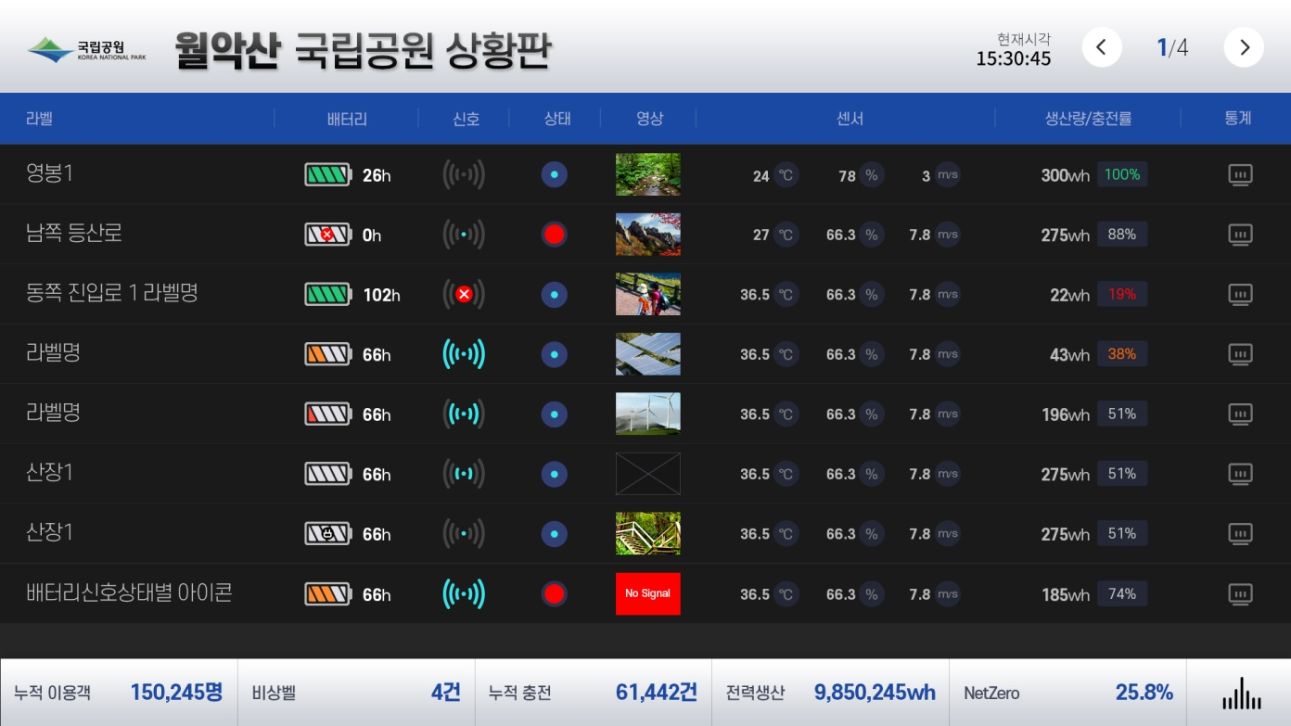

 |  | RAW Data (Slave가 보내는 값) |  |  | UI표시용 계산
1. 배터리 |  | 배터리 출력 Voltage ADC 값 |  |  | 별첨 전력량 환산표에 따라 퍼센트 값 구함.
 |  | 최대 Voltage는 3.3V임
 |  |  |  |  | % = (RAW Data / Max Volatge )*100
 |  |  |  |  | x : 0% |  | 실재 Voltage 계산식:
 |  |  |  |  | 0칸(테두리만 있음) : 0~ 5% |  | 35d(RAW)x 24 / 4096 = 861(RAW) * 24 / 4096 = 5.05(V)
 |  |  |  |  | 1칸 : 10% ~ 19%
 |  |  |  |  | 2칸 : 20% ~ 49%
 |  |  |  |  | 3칸 : 50% ~ 69%
 |  |  |  |  | 4칸 : 70% ~ 89%
 |  |  |  |  | 5칸 : 90% ~ 100%
2. 무선감도 |  | 서버에서 계산 |  |  | % = (응답 성공누적횟수 / 폴링 누적횟수 )*100
 |  |  |  |  | 폴링 누적횟수 최대 값은 10회임. 즉, 11회째는 1회가 됨
 |  |  |  |  | 1칸 : 1% ~ 19%, 3회 폴링에서 실패하였으나, 이전 1시간내에 성공한 적이 1회라도 있을경우
 |  |  |  |  | 2칸 : 20% ~ 49% 3rd 폴링에서 성공 시
 |  |  |  |  | 3칸 : 50% ~ 79% 2nd 폴링에서 성공 시
 |  |  |  |  | 4칸 : 80% ~ 100% 1st 폴링에서 성공 시
3. 고장여부 |  | 서버에서 계산 |  |  | 에러가 발생 시 RED로 표시함
 |  |  |  |  | 에러 종류]
 |  |  |  |  | 1) 통신 불량 : 즉, 신호세기 0%가 1일 이상 지속되는 경우.
 |  |  |  |  | 2) 배터리 불량 : 배터리 잔량 0%가 1일 이상 지속되는 경우
 |  |  |  |  | 3) 영상 불량 : 영상 미 수신이 1일 이상 지속되는 경우
 |  |  |  |  | 4) 온도 센서 불량 : 온도 값 "0"이 1일 이상 지속 수신 되는 경우
 |  |  |  |  | 5) 환경 센서 불량 : 습도 또는 풍속 값 "0"이 1일 이상 지속 수신되는 경우
 |  |  |  |  | 단) 환경센서는 영상폴에만 있음. 즉 충전기폴, 야영장폴에서는 무시할 것
 |  |  |  |  | 6) 솔라 발전 불량 : 솔라발전량 ADC값 "0"이 1일 이상 지속 수신되는 경우
 |  |  |  |  | 7) 풍력 발전 불량 : 풍력발전량 ADC값 "0"이 1일 이상 지속 수신되는 경우
 |  |  |  |  | 단) 풍력은 영상폴, 야영장폴에만 있음. 즉, 충전기폴에서는 무시할 것

4. 영상 |  | 영상 데이터 |  |  | NVR서버에서 영상 데이터 가져와서 Preview

5. 실시간 정보(온도) |  | 온도 값 |  |  | BOT모듈 내부 온도센서의 RAW데이터를 읽어 섭씨온도로 표시

6. 실시간 정보(습도) |  | 습도 값 |  |  | 외부 환경센서의 RAW데이터를 읽어 습도 값(%)로 표사

7. 실시간 정보(풍속) |  | 풍속 값 |  |  | 외부 환경센서의 RAW데이터 읽어 풍속 값(m/s)로 표시

8. 생산량(솔라) |  | 솔라 출력 Voltage ADC 값 |  |  | 별첨 전력량 환산표에 따라 표시함
 |  | 최대 Voltage는 3.3V임
9. 생산량(풍력) |  | 풍력 출력 Voltage ADC 값 |  |  | 별첨 전력량 환산표에 따라 표시함
 |  | 최대 Voltage는 3.3V임 |  |  | * 충전폴에는 없음
10. 생산량(Bike) |  | Bike 출력 Voltage ADC 값 |  |  | 별첨 전력량 환산표에 따라 표시함
 |  | 최대 Voltage는 3.3V임
11. 생산량 |  | 서버에서 계산 |  |  | 폴 단위로 솔라+풍력+Bike 생산량을 SUM하여 표시

17. 충전률 |  | 서버에서 계산 |  |  | 폴 단위로 총 전력 생산량과 누적 사용량을 비율로 계산하여 표시한다.
 |  |  |  |  | 즉, 누적사용량 / 총 전력 생산량 = 충전률(%)
아래는 영상폴, 발전폴, 충전폴별로 전체 합산 값임. 표시 순서는, 아래 리스트 순서대로 할 것
14. 누적 충전 |  | "충전시작"버튼 누른 누적 횟수 |  |  | 각 충전폴에서 읽어온 "충전시작버튼 누른 횟수를 모두 합산하여 표시

12. 전력 생산 |  | 서버에서 계산 |  |  | 영상폴, 발전폴, 충전폴별로, 모든 폴의 생산량을 SUM하여 표시함.

13. NetZero |  | 서버에서 계산 |  |  | 영상폴, 발전폴, 충전폴별로, 누적 신재생 에너지 생산량을 아래 계산식으로 계산하여 표시함

 |  |  |  |  | 계산식 ] 1kW 사용당 0.466275659824047kgCO2 저감
11. 누적 사용량 |  | 서버에서 계산 |  |  | 기존 UI "누적 이용객" 대신에 표시. 영상폴, 발전폴, 충전폴별로, 모든 폴의 사용량을 SUM하여 표시함.
 |  |  |  |  | 누적 사용량 = 누적 생산량 - 현재 배터리 잔량(1시간 평균값)
16. 누적 이용객 |  | 서버에서 계산 |  |  | "누적 사용량"으로 변경할 것

15. 누적 상황발생 |  | "비상벨 눌림" 데이터 |  |  | 추후 비상벨 추가될 경우 RAW데이터를 누적하여 표시함
 |  |  |  |  | 일단 현재는 "0" 으로 표시

* 서버, BOT Master, BOT Slave 통신체계
1. 서버는 고정 IP를 부여 받는다.
2. 월악산 관리소에 고정 IP서버를 설치하고 서버는, 크게 DB서버, Connection서버, 디스플레이서버로 구분
3. 외부에서는 Connection서버를 통해서 DB서버에 접근하여 데이터를 읽어오는 방식마찬가지로 Connection서버를 통해서 디스플레이서버로 접근하면 UI를 볼 수 있음
4. MDST 사무실에 DB백업서버를 설치하여, DB백업서버에서 주기적으로 Connection서버 -> DB서버 접근해서 DB를 백업 받는다
5. Connection 서버에서 폴링할 Slave ID는 서버에 Master ID와 해당 Master에서 관장하는 Slave ID를 TXT나 csv파일로 저장.

Sheet11_발전폴UI
* 발전폴 UI구현 시나리오

-. 발전폴 UI Display PC 보드와 BOT580GS 는 RS232C로 연결되어 있음.
-. BOT580GS는 BOT마스터의 폴링 요청 시 RF로 (U2_Tx/U2_Rx)를 이용 데이터를 전송하는 데, 이때 동시에 U0_Tx/U0_Rx 포트로 데이터를 전송하면 UI보드가 데이터를 수신하여 UI를 갱신한다.

-. 단, BIKE ADC값을 1초에 1회씩 PC에서 폴링하여 "0"에서 증가를 하면 BIKE UI모드로 변경한다.
-. "자전거 페달을 밟아서 탄소흡수나무를 키워 보아요~~" UI의 구현 방법은 목표 달성량 0% ~ 100%에 따라 각각 해당하는 UI페이지를 Display한다.
-. 목표 달성량 퍼센트 값은, 시간으로 계산하는데, 1분이 지날때마다 10%씩 증가한다. 단, ADC값이 같거나 증가할 경우에만 1분마다 10% 씩 증가한다.
-. 즉, BIKE ADC값이 감소하면 즉시 10% 퍼센트 감소한다. -. 다시 같거나 증가를 하면 1분 후 10%가 증가한다.
-. 100%까지 10개의 퍼센트 이미지를 해당 퍼센트에 도달하면 해당 퍼센트 이미지를 표시한다.
-. BOT마스트 폴링과 PC폴링이 충돌날 경우, BOT마스터 폴링에 따라 BOT Slave값은 정상적으로 RF로 전송이 되겠지만, PC RS232C와는 충돌될 것이다. 이때 그냥 무시하고 다음 PC폴링을 수행한다.

* 배터리 사용 가능시간 계산 방법
-. BAT ADC값을 별첨되는 "전력환산표"에 의거 BAT퍼센트 값을 구한다.
-. 배터리가 100%인 경우, 실재 배터리 저장용량은 10KW가 된다.
-. 배터리 사용은 기본적으로 1KWh(시간당 1KW사용)을 기준으로 하므로, 100%인 경우 사용 가능시간은 10시간이 된다.
-. 그러나, 사용자마다 시간당 사용량이 다를 수 있으므로, 배터리 사용 가능 시간은 아래 수식에 따라 계산한다.
-. 배터리 사용 가능 시간 = 10,000Wh / 현재 사용량 Wh
-. 예를 들면 현재 사용량이 200Wh이면 10,000 / 200 = 50시간이 되며, 현재 사용량이 140Wh 이면 71시간 25분이 된다.
(10,000/140 = 71.428시간 = 71시간 + (60*0.428=25.68)분

* 현재 사용량 계산 방법
-. BAT 출력단 전류 센서값(EXT. BAT_ADC) * 24V = 현재 사용량

* 탄소저감량 계산 방법
-. 1KWh 전력 생산 시 424g 탄소 배출함.
-. 즉, 탄소 저감량 = 424*누적발전량(KW)

* 발전폴 GPIO1, 2 온/오프 제어
-. GPIO1 : 외부 배터리로부터 들어오는 전기를 사용할지 아니면 외부 배터리로 전기를 내보낼지 여부를 스위치로 제어 (디폴트 : 외부 배터리 사용 함. 다른 폴에서 외부 배터리로 출력 스위치를 디폴트로 OFF하고 있음)
-. GPIO1 : 외부 AC전원으로부터 들어오는 전기를 사용할지 여부를 스위치로 제어 (디폴트 : 사용 안함)

-. UI보드는 Windows OS로 구성되며, 동작되는 UI 소프트웨어가 UI로 표시할 발전량, 배터리 잔량, 사용시간, 탄소저감량등을 계산하는데 이때 계산방법은 서버 소프트웨어에서 하는 것과 동일하다.
-. UI보드 SW는 다음과 같은 조건에서 GPIO1, GPIO2를 이용하여 외부 배터리와 외부 AC전기 사용을 온오프한다.

 | 배터리 잔량 | GPIO1(외부 배터리 사용) | GPIO2(외부 AC전원 사용)
 | 0% ~ 4% | 사용 ( GPIO = High) | 사용 ( GPIO = Low)
 | 5% ~ 9% | 사용 ( GPIO = High) | 사용 ( GPIO = Low)
 | 10% ~ 14% | 사용 ( GPIO = High) | 사용 ( GPIO = Low)
 | 15% ~ 19% | 사용 ( GPIO = High) | 사용 ( GPIO = Low)
 | 20% ~ 24% | 사용 ( GPIO = High) | 미 사용 ( GPIO = High)
 | 25% ~ 29% | 사용 ( GPIO = High) | 미 사용 ( GPIO = High)
 | 30% ~ 34% | 사용 ( GPIO = High) | 미 사용 ( GPIO = High)
 | 35% ~ 39% | 사용 ( GPIO = High) | 미 사용 ( GPIO = High)
 | 40% ~ 44% | 사용 ( GPIO = High) | 미 사용 ( GPIO = High)
 | 45% ~ 49% | 사용 ( GPIO = High) | 미 사용 ( GPIO = High)
 | 50% ~ 54% | 사용 ( GPIO = High) | 미 사용 ( GPIO = High)
 | 55% ~ 59% | 사용 ( GPIO = High) | 미 사용 ( GPIO = High)
 | 60% ~ 64% | 사용 ( GPIO = High) | 미 사용 ( GPIO = High)
 | 65% ~ 69% | 외부 미 사용, 내부배터리 사용허가 ( GPIO = Low) | 미 사용 ( GPIO = High)
 | 70% ~ 74% | 외부 미 사용, 내부배터리 사용허가 ( GPIO = Low) | 미 사용 ( GPIO = High)
 | 75% ~ 79% | 외부 미 사용, 내부배터리 사용허가 ( GPIO = Low) | 미 사용 ( GPIO = High)
 | 80% ~ 84% | 외부 미 사용, 내부배터리 사용허가 ( GPIO = Low) | 미 사용 ( GPIO = High)
 | 85% ~ 89% | 외부 미 사용, 내부배터리 사용허가 ( GPIO = Low) | 미 사용 ( GPIO = High)
 | 90% ~ 94% | 외부 미 사용, 내부배터리 사용허가 ( GPIO = Low) | 미 사용 ( GPIO = High)
 | 95% ~ 99% | 외부 미 사용, 내부배터리 사용허가 ( GPIO = Low) | 미 사용 ( GPIO = High)
 | 100% | 외부 미 사용, 내부배터리 사용허가 ( GPIO = Low) | 미 사용 ( GPIO = High)
 | * 노란색은 Threshold 구간임. 즉, 배터리 잔량이 증가추세일때 높은 값(69%/24%)에서 GPIO상태를 바꾸고
 | 배터리 잔량이 감소추세일때는 낮은 값(60%/15%)에서 GPIO상태를 바꾼다.

 | * 맵 기능
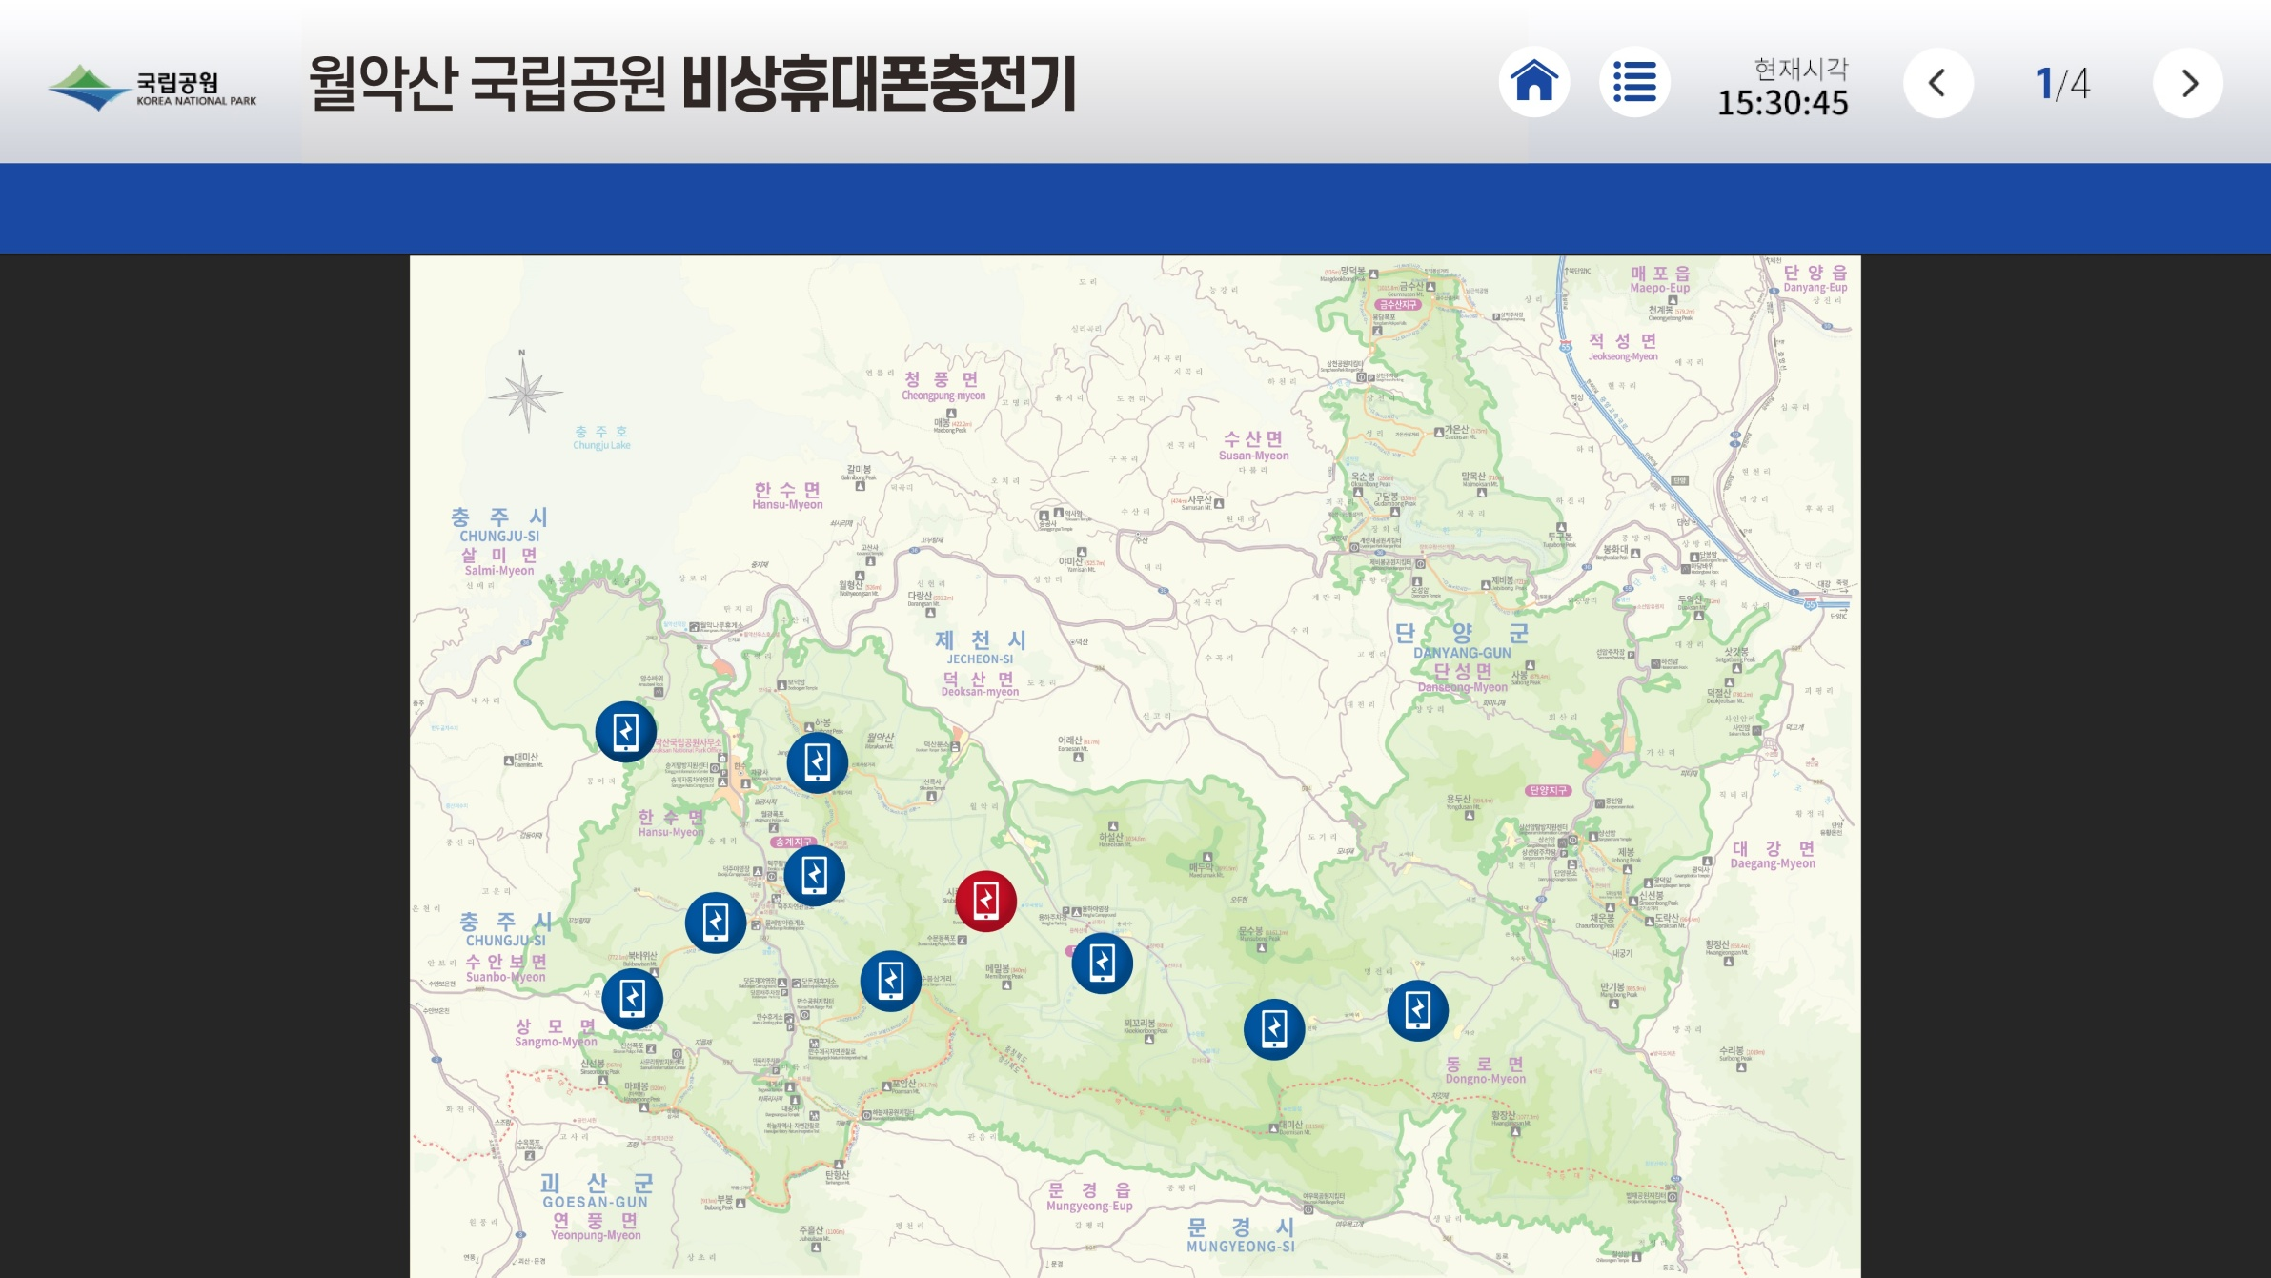

 | 지도 상의 아이콘에 마우스를 올리면 다음과 같은 사항이 표시됩니다.
 | 1) ID =>ID0001
 | 2) 통신상태 => 양호/불량 숫자 또는 칼라로 표시
 | 3) 배터리잔량 => ??% 로 표시
 | 4) 현재 발전량 => ???WH로 표시
 | 5) 에러 발생 시 지도상의 아이콘이 빨간색으로 표시됨.

Sheet12_BOT580UI
* Block Diagram

BOT580
BOT580UI
RS232C, 12V

* 연결 Wafer / Connector
 | 연호전자 2.54mm pitch Wafer / Connector

* Interface Pin MAP

 | #1 | 12VDC
 | #2 | TX
 | #3 | RX
 | #4 | GND

* Interface H/W Signal
 | RS232C

* InterfaceProtocol
 | Standard RS232C
 | 9600bps

* Slave 폴링 커멘드

580UI에서 전송 |  |  | xcmd -t
580에서 응답 |  |  | 0xaaaa | 0xbbbb | 0xcccc | 0xdddd | 0xeeee | 0xffff | 0x9999
 |  | ADC | Battery Voltage | Solar Current | Wind Current | Bike Current | Inverter Current | Bike Voltage
 |  | J3 | #2 | #4 | #6 | #9 | #7 | #8

Sheet14_580CIO핀맵
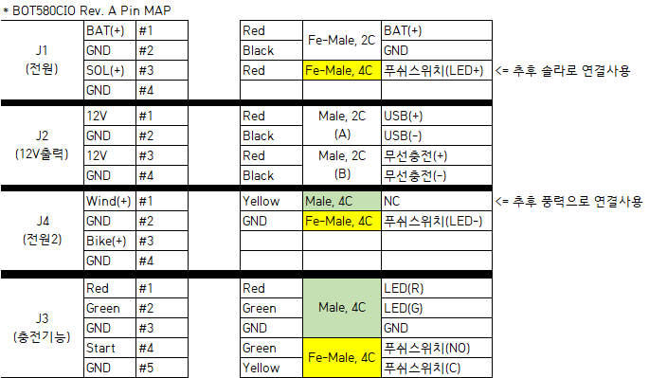

Sheet3_GPIO Circuit
* 충전기 폴

3.3V
1] Start Charge Tact Switch 입력 (To MCU)

Pull-Up

TACT
Switch
#1
MCU

#2

GND

 | Switch | #1 | #2
 | Press | Short (Low)
 | Release | Open (High) (*)

2] Charge On 출력 (From MCU)
3.3V

Pull-Up

MCU
Charge
IC
(DC/DC)
#1

내부 100K

GND

 | Charge IC | #1
 | Enable | High
 | Disable | Low (*)

3] Enable1 출력 (From MCU)
3.3V

Pull-Up

MCU
IC
#1

Pull
Down

GND

 | Charge IC | #1
 | Enable | High
 | Disable | Low (*)

* 발전 폴 (2021. 10. 16)
1] EXT BAT On/Off제어 GPIO (MTCK_IO13, From MCU)
3.3V

Pull-Up
외부배터리

MCU
Switch
Relay 1 (From Ext. BAT)
IN1
내부 사용

 |  |  |  |  | <- Trigger Level Jumper 설정 Low : GPIO High일때 스위치 ON

Switch
Relay 2
(To Ext. BAT)
IN2
 |  |  |  |  | <- Trigger Level Jumper 설정 High : GPIO Low일때 스위치 ON

내부 배터리
외부 사용

 | GPIO | Switch #1 |  | Switch #2
 | High(*) | ON (From Ext. BAT) |  | OFF
 | Low | OFF |  | ON (To Ext. BAT)

2] EXT AC On/Off제어 GPIO (MTDO_IO15, From MCU)
3.3V

Pull-Up
외부 AC

MCU
Switch
Relay 1 (From Ext. AC)
IN1
내부 사용

 |  |  |  |  | <- Trigger Level Jumper 설정 High : GPIO Low일때 스위치 ON

 | GPIO | Switch #1
 | High(*) | OFF (From Ext. AC)
 | Low | ON

Sheet10_Stuff Option_ADC저항
* Multi Purpose PIN 저항조립 옵션

 |  | 옵션저항 | 사용용도 | 발전폴(580G_Slave) ADC Used. 100대 생산사양 | 모든 마스터 | 유량계(580F_Slave) | 충전기(580C_Slave) | BOT580G, GS14#34 상태
GPIO | PU저항 (10K) | R49,R63,R66 |  | N.M | 10Kohm(R49), N.M(R63,R66) | 10Kohm(R49), N.M(R63,R66) | 10Kohm(R49), N.M(R63,R66) | N.M
ADC | Damping저항(10K) | R55,R61,R64, |  | 10Kohm | 0ohm | 0ohm | 0ohm | M
 | PD저항(1.0K) | R56,R62,R65 |  | 1.0Kohm | N.M | N.M | N.M | M

GPIO | PU저항 (10K) | R33,R34,R35 | EXT쪽 Pull Up | N.M | N.M | N.M | N.M | N.M
 | Level Shift | Q4,, Q5, Q6 | Level Shift 할 때 삽입 | N.M | N.M | N.M | N.M | N.M
 | Damping저항(0) | R52,R53,R54 | Level Shift 안 할 때 삽입 | 0ohm | 0ohm | 0ohm | 0ohm | M
 | PU저항 (10K) | R32,R31,R30 | INT쪽 Pull Up | N.M | N.M | N.M | N.M | N.M
ADC | Damping저항(10K) | R57,R58,R59 | ADC사용 시 | 10Kohm | 10Kohm | 10Kohm | 10Kohm | M
 | PD저항(1.0K) | R60,R50,R51 | ADC사용 시 | 1.0Kohm | 1.0Kohm | 1.0Kohm | 1.0Kohm | M

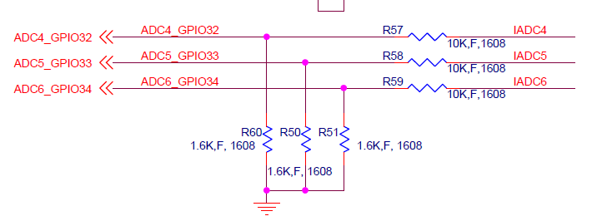

 |  | 12V | 24V | 36V
 | Damping저항 | 10,000 | 10,000 | 10,000 |  |  | R55,R61,R64,R57,R58,R59
 | Pull Down 저항 | 3,793 | 1,594 | 1,009 |  |  | R56,R62,R65,R60,R50,R51

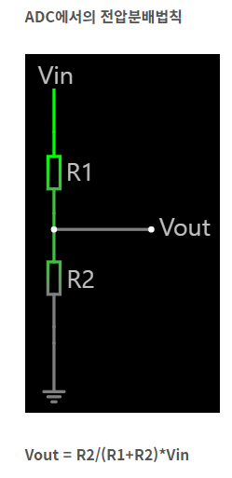

 |  |  |  | Vin | R1 | R2 | Vout
 |  |  |  | 36 | 10,000 | 1,000 | 3.27

Sheet5_Log Capture
* Log Capture
RF
RF
PC,
Smart Phone,
Tablet

RF Capture
RS232C
To
USB

UART2 Tx/Rx (RF 전용)
A/S Tool (RF Capture & BoT Mater기능)

MCU

UART0 Tx/Rx

PLC
SW3

Sheet6_표준프로그램
공장테스트, A/S 프로그램
누를때마다 토글
변수1
변수2
Run버튼

All
개별/그룹
포트번호(주소)
제어/상태
상태2
선택 전체 제어

√
0001
#01
On
90
▲
▼
온/오프
On
▶

√
0001
#02
On
90
Param1
86
▶

√
0001
#03
Off
90
Param2
12
▶

√
0001
#04
On
90
Param3
32
▶
√
0001
#05
On
90
RF Test
999
999
▶
√
0002
#01
Off
90
ID Check
12345
▶
√
0002
#02
On
90
ID Write
12345
▶
√
0002
#03
On
90

√
G0001
N/A
On
80
Mode 변경
1~3
▶
√
G0002
N/A
Off
80
Reset
▶

Aging Test
999
▶

“BOTList.txt”파일을 통해 불러 옴

* 추후 PC환경에서 구현 예정

Sheet9_필드테스트
Tact Switch
(Test Start)
J3 : #08 (Start)
J3 : #08 (Start)
Tact Switch
(Test Start)

BOT
Master
BOT
Slave
J3 : #11 (Red)
#13 (Green)

LED
LED
RF900

J3 : #11 (Red)
#13 (Green)

USB5V
J4 : #01 (5V)
D-SUB
USB 충전

PC
J4 : #02 (Tx)
#03 (Rx)
#05 (GND)
무선충전기

* BOT580C
[무선 통신 동작/테스트 시나리오]
LAN케이블 연결이 안 되었을때는 자동으로 주기적으로 ALL ID폴링을 한다. Master LED Yellow Blink 하며 [isent 8:fe 03 0d 86 00 0d 73 45 / fe : All ID] 데이터 전송한다.
RF통신 범위에 있는 모든 CS는 LED Blink하며 데이터를 송신한다.
Master Switch를 누른다
Master에서 All ID로 폴링 한다
Master의 LED Green(Rx), Yellow(Tx) Blink 확인
Slave의 LED Green(Rx), Yellow(Tx) Blink 확인
PC가 연결되었을 경우, 시리얼 로그 확인
[비상 충전기 동작/테스트 시나리오]
Slave Switch를 누른다
Slave LED가 Yellow(충전 중)인지 확인
무선충전기와 USB충전이 가능한지 확인

Sheet13_UART IF
U8
RF
MCU
#28_U2_TX
#27_U2_RX

#35_U0_TX
#34_U0_RX
U11
Max3232
J4
D-SUB
J8
(9P)
SW3
#1_U0_TX
#2_U0_RX
#11_TX
#12_RX
#14_UART0_TX
#13_UART0_RX
#2_TX
#3_RX
#2_TX
#3_RX

#3_D_TX
#4_D_RX

J2
#2_D_TX
#3_D_RX

Sheet15_ErrorLog
RF 무선통신
BMS
RS232C 유선통신 (1st - Step)
(TCP/IP - 2nd Step)
Server
RS232C 유선통신
BOT
Slave
BOT
Master

Master와 Slave간 통신 불량
BMS와 Slave간 통신 불량
Master와 Slave간 통신 불량

BMS

